AM und Bildung
Arbeitmarkt und Bildung in Wien
 | Mar-21

Arbeitsmarktdaten im Kontext von Bildungsabschlüssen:
Das mit Abstand höchste Arbeitslosigkeitsrisiko haben Personen, die keinen über die Pflichtschule hinausgehenden Bildungsabschluss vorweisen können.

Wichtige Arbeitsmarktdaten auf einen Blick

 |  |  | Veränd. zum Vorjahr
 | Bestand/Quote |  | absolut | in%

Arbeitslose Personen | 139,013 |  | -26,034 | -15.8%
Frauen | 59,575 |  | -6,810 | -10.3%
Männer | 79,438 |  | -19,224 | -19.5%
Unselbständig Beschäftigte | 855,600 |  | 32,344 | 3.9%
Frauen | 414,283 |  | 8,512 | 2.1%
Männer | 441,317 |  | 23,832 | 5.7%
Arbeitslosenquote - nationale Berechnung | 14.0% |  | -2.7% | -Punkte
Frauen | 12.6% |  | -1.5% | -Punkte
Männer | 15.3% |  | -3.9% | -Punkte

 | arbeitslose Personen |  | offene Stellen

 | Bestand | Anteil | Bestand | Anteil

Gesamt | 139,013 | 100% | 11,840 | 100%
maximal Pflichtschule | 65,571 | 47.2% | 3,588 | 30.3%
Lehre | 30,460 | 21.9% | 4,183 | 35.3%
Mittlere technisch-gewerbliche Schule | 785 | 0.6% | 40 | 0.3%
Mittlere kaufmännische Schule | 2,310 | 1.7% | 94 | 0.8%
sonstige mittlere Schule | 3,015 | 2.2% | 1,028 | 8.7%
Allgemeinbildende höhere Schule | 12,022 | 8.6% | 58 | 0.5%
Höhere technisch-gewerbliche Schule | 2,643 | 1.9% | 785 | 6.6%
Höhere kaufmännische Schule | 2,349 | 1.7% | 316 | 2.7%
sonstige höhere Schule | 4,168 | 3.0% | 464 | 3.9%
Akademie | 443 | 0.3% | 32 | 0.3%
Fachhochschule | 1,427 | 1.0% | 584 | 4.9%
Universität, Hochschule, Pädagogische Hochschule | 13,538 | 9.7% | 666 | 5.6%

47,2% der arbeitslosen Personen hat lediglich Pflichtschulausbildung, 21,9% verfügen über einen Lehrabschluss; in Summe weisen 69,1% aller arbeitslosen Personen maximal Lehrausbildung auf. Personen mit Lehrabschluss sind allerdings im Vorteil: 35,3% der (sofort verfügbaren) offenen Stellen verlangt diese Qualifikation.

Bestand arbeitsloser Personen nach Ausbildung und Geschlecht

 | Frauen N = 59.575 | Männer N = 79.438
Pflichtschule | 47.0% | 47.3%
Lehre | 17.2% | 25.4%
BMS | 5.3% | 3.7%
AHS | 9.7% | 7.9%
BHS | 7.0% | 6.3%
Uni, FH, Akademie | 13.6% | 9.2%

Bei der differenzierten Betrachtung arbeitsloser Personen nach Geschlecht zeigt sich ein geringer Unterschied beim Anteil von Personen mit Pflichtschulausbildung (Männer: 47,3%, Frauen: 47,0%), jedoch ein deutlicher Unterschied beim Anteil von Personen mit Lehrabschluss: 17,2% der arbeitslosen Frauen, aber 25,4% der arbeitslosen Männer haben eine Lehrausbildung absolviert.

Arbeitslosenquote1 nach Ausbildung

 | Mrz 21 | Mrz 20 | ALQ-Gesamt | ALQ-Gesamt
Pflichtschulausbildung | 36.2% | 42.0% | 14.0% | 16.7%
Lehrausbildung | 14.1% | 16.8% | 14.0% | 16.7%
BMS | 8.3% | 9.0% | 14.0% | 16.7%
AHS | 10.9% | 11.8% | 14.0% | 16.7%
BHS | 9.0% | 10.0% | 14.0% | 16.7%
Akadem. Ausbildung, FH | 4.9% | 5.9% | 14.0% | 16.7%

Arbeitslosenquote1 nach Ausbildung im Zeitverlauf

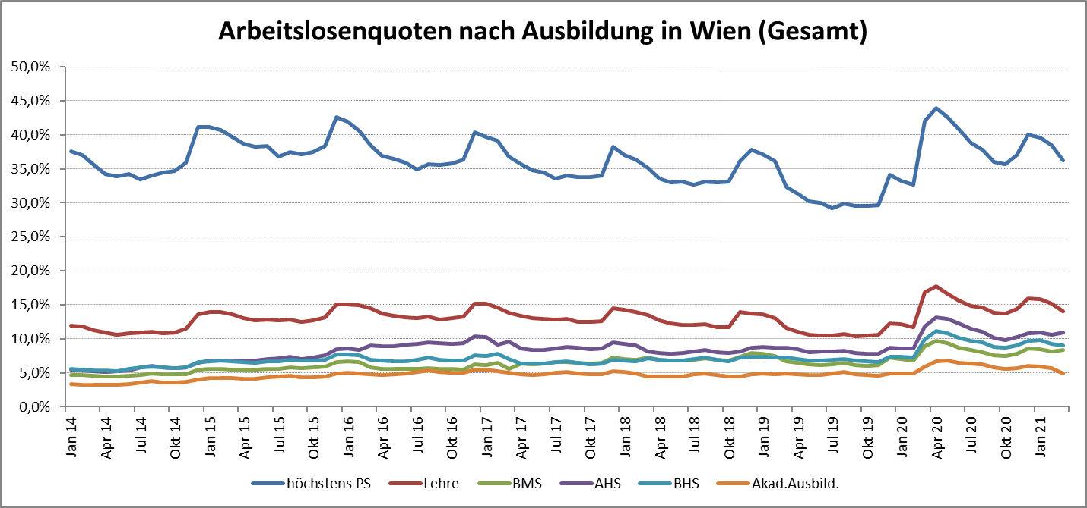

1 Vorgemerkte Arbeitslose einer Bildungsebene bezogen auf das Arbeitskräftepotential (Arbeitslose + unselbstständig Beschäftigte des Jahres) derselben Bildungsebene; die Gliederung der Beschäftigtenbasis nach Bildungsabschluss wurde nach Ergebnissen der Arbeitskräfteerhebung (unselbeständig Erwerbstätige nach LFK) errechnet

verwendete Abkürzungen:
AHS: Allgemeinbildende höhere Schule
BHS: Berufsbildende höhere Schule (Höhere technisch-gewerbliche Schule, Höhere kaufmännische Schule, Sonstige höhere Schule)
BMS: Berufsbildende mittlere Schule (Mittlere technisch-gewerbliche Schule, Mittlere kaufmännische Schule, Sonstige mittlere Schule)

